词频分析
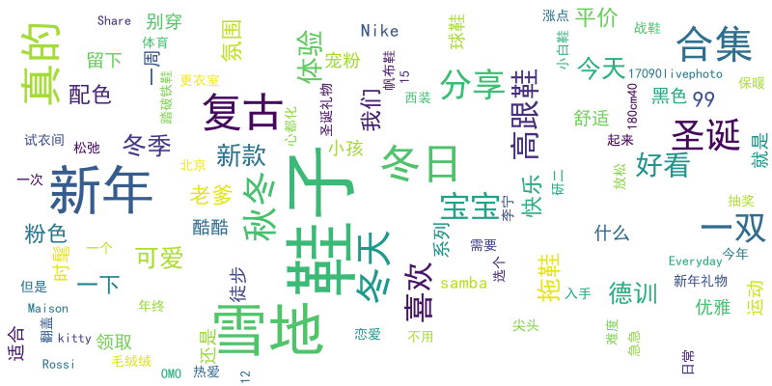
关键词 | 出现次数 | 占比
鞋子 | 45 | 11.5%
雪地 | 23 | 5.9%
新年 | 19 | 4.8%
真的 | 12 | 3.1%
复古 | 11 | 2.8%
冬日 | 11 | 2.8%
合集 | 10 | 2.5%
冬天 | 9 | 2.3%
圣诞 | 8 | 2.0%
秋冬 | 8 | 2.0%

Top 10 关键词频率分析 - 鞋子

Top 10 关键词占比分析 - 鞋子

